团队信息
Imagine Cup 2017 参赛信息
提示：带有 * 为必填项
团队名称* | FracGames |  | 作品名称* | Seeder |  | 所在城市* | 上海
学校名称* | 上海交通大学 |  | 所在省份* | 上海
邮寄地址* | 上海市闵行区东川路800号 |  |  |  |  | 邮编 | 200240
团队成员信息（仅限三名队员；导师信息为非必填项）
提示：请务必完整填写团队成员信息及学校名称（中文全称），参赛证书将以此为准；提交截止日期后不接受信息更改
队长姓名 | 盛恩睿 | 学校名称 | 上海交通大学 | 电话 | 13162566239 | Email | abnsun@outlook.com
队员一姓名 | 杨啸 | 学校名称 | 上海交通大学 | 电话 | 18930319069 | Email | yangxiao1652@outlook.com
队员二姓名 | 赵悟 | 学校名称 | 上海交通大学 | 电话 | 13072150530 | Email | zhaowu_01@outlook.com
指导老师姓名 |  | 学校名称 |  | 电话 |  | Email
第二轮参赛作品材料清单（共包含6项）
资料列表说明：以下为提交资料清单，提交前请务必自检，资料不全者将无法进入正式审核阶段
1. 团队信息统计表 （必交）
2. 作品介绍 （必交）
3. 作品介绍视频 （必交）
4. 应用程序（或者应用程序安装包） （必交）
5. 应用程序安装使用说明 （必交）
6. 作品宣传视频 (可选）
若参赛作品已发布至应用商店，请在右侧提供应用下载链接
资料提交说明(提交前请仔细阅读以下内容，确保提交资料的有效性）
提交截止日期 | 2017年04月07日23:59 （资料提交通道将在此时间后关闭）
文档提交方式 | 所有材料请打包压缩成.ZIP文件上传至百度网盘、Onedrive等网盘，并将下载链接填写在www.imaginecup.com

下载链接提示 | 1. 若团队对作品版权及保密性等有严格需求，可自行选择是否对下载链接进行加密，同时注意将密码填写在全球站点；
 | 2. 参赛作品下载链接提交前请务必自行测试，确定无误后，再行提交；
 | 3. 如因下载链接失效、忘记填写密码等问题导致作品无法下载、无法打开或无法联系到团队成员，微软将不承担任何责任。

问题咨询通道 | 1. 如有任何问题，请及时与我们联系 mschsp@microsoft.com； 2. 请在比赛期间密切关注我们的官方新浪微博@微软创新杯，以免错失重要信息。
 | 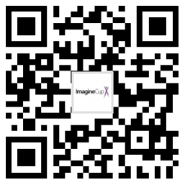 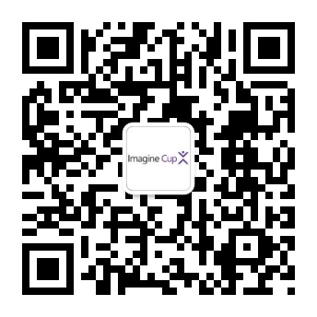
 | 微博：@微软创新杯 | 微信：微软学生汇

